Principal

PRACTICA PARCIAL - EXCEL AVANZADO
Instructor: Jesús Valerio Flores Canchari
COMENZAR

Formulario VBA
Programación VBA

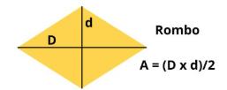
Control | Name | Caption
Label | lbldmenor | Diagonal Menor
TextBox | txtDiagonalMenor
Label | lbldmayor | Diagonal Mayor
TextBox | txtDiagonalMayor
CommandButton | btnCalcular | Calcular
Label | lblArea | 0

Formulario para calcular el área de un rombo
Instrucciones:
1. Agregar un botón para cargar el formulario.
2. Asignar las propiedades correspondientes para cada control.
3. Al hacer clic en Calcular, mostrar el resultado en lblArea

